FLOOR PLAN
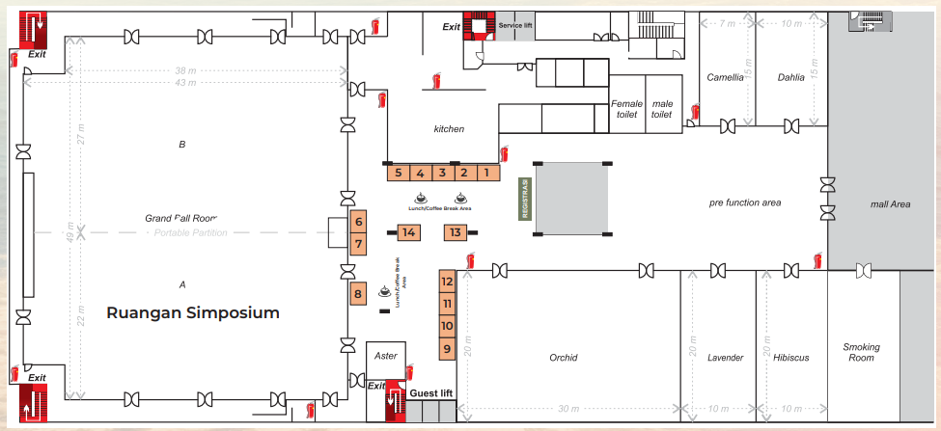
LIST BOOTH TERISI

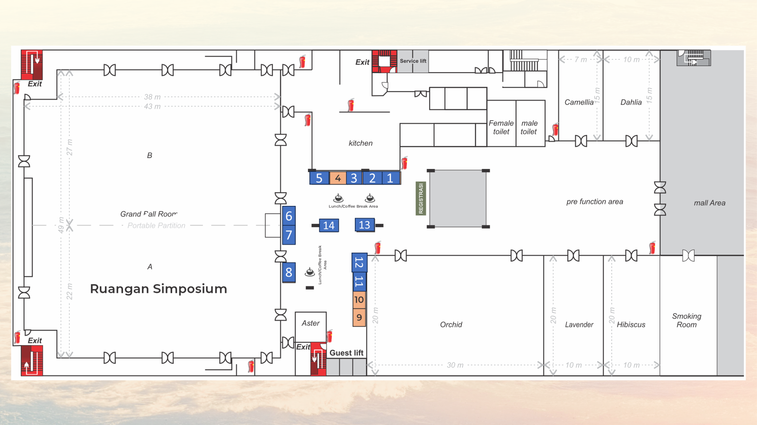
 | NO | FARMASI
 | 1 | Konimex
 | 2 | Simex
 | 3 | BTL
 | 4
 | 5 | Otsuka
 | 6 | DIPA
 | 7 | Kalbe
 | 8 | Sunthi Sepuri
 | 9 | PT. Sanghiang Perkasa
 | 10
 | 11 | Fukumi
 | 12 | Fresenius Kabi
 | 13 | PT Axcelor Ultima Management
 | 14 | Mepro

